行政事業レビューシート
 |  |  |  |  |  |  |  |  |  |  |  |  |  |  |  |  |  |  |  |  |  | 事業番号 |  |  |  |  |  | 0173
平成２７年度行政事業レビューシート |  |  |  |  |  |  |  |  |  |  |  |  |  |  |  |  |  |  |  |  | （ | 国土交通省 |  |  |  |  |  |  |  |  | ）
事業名 |  |  |  | 道路事業（直轄・交通安全対策） |  |  |  |  |  |  |  |  |  |  | 担当部局庁 |  |  |  | 道路局 |  |  |  |  |  |  | 作成責任者
事業開始年度 |  |  |  | 昭和４１年度 |  |  | 事業終了 （予定）年度 |  |  |  | 終了予定なし |  |  |  | 担当課室 |  |  |  | 国道・防災課 |  |  |  |  |  |  | 課長 川崎 茂信
会計区分 |  |  |  | 一般会計、東日本大震災復興特別会計 |  |  |  |  |  |  |  |  |  |  | 政策・施策名 |  |  |  | 5 安全で安心できる交通の確保、治安・生活安全の確保 15道路交通の安全性を確保・向上する
根拠法令 （具体的な 条項も記載） |  |  |  | 交通安全施設等整備事業の推進に関する法律 |  |  |  |  |  |  |  |  |  |  | 関係する計画、通知等 |  |  |  | －
主要政策・施策 |  |  |  | 交通安全対策、高齢社会対策、国土強靭化、子ども・若者育成支援、障害者施策、少子化社会対策 |  |  |  |  |  |  |  |  |  |  | 主要経費 |  |  |  | 公共事業
事業の目的 （目指す姿を簡潔に。3行程度以内） |  |  |  | 交通事故が多発している道路その他特に交通の安全を確保する必要がある道路について、総合的な計画の下に交通安全施設等整備事業を実施することにより、これらの道路における交通環境の改善を行い、もって交通事故の防止を図り、あわせて交通の円滑化に資することを目的とする。
事業概要 （5行程度以内。別添可） |  |  |  | 安全な道路交通環境の実現を目指し、幹線道路ネットワークの体系的な整備を進めるとともに、幹線道路における事故危険箇所を含めた事故の発生割合の高い区間での集中的対策の実施、通学路をはじめとする歩行空間の確保のための対策等、交通安全施設等の整備を実施。
実施方法 |  |  |  | 直接実施、委託・請負
予算額・ 執行額 （単位:百万円） |  |  |  |  |  |  |  | 24年度 |  |  |  |  | 25年度 |  |  |  |  | 26年度 |  |  |  |  | 27年度 |  |  |  | 28年度要求
 |  |  |  | 予算の状況 | 当初予算 |  |  | 166,937 |  |  |  |  | 161,688 |  |  |  |  | 145,282 |  |  |  |  | 144,001 |  |  |  | 163,978
 |  |  |  |  | 補正予算 |  |  | 14,478 |  |  |  |  | 2,587 |  |  |  |  | - |  |  |  |  | -
 |  |  |  |  | 前年度から繰越し |  |  | 57,410 |  |  |  |  | 57,141 |  |  |  |  | 54,373 |  |  |  |  | 34,272
 |  |  |  |  | 翌年度へ繰越し |  |  | ▲ 57,141 |  |  |  |  | ▲ 58,078 |  |  |  |  | ▲ 34,272 |  |  |  |  | -
 |  |  |  |  | 予備費等 |  |  | ▲ 2,171 |  |  |  |  | ▲ 1,853 |  |  |  |  | ▲ 2,522 |  |  |  |  | -
 |  |  |  |  | 計 |  |  | 179,513 |  |  |  |  | 161,485 |  |  |  |  | 162,861 |  |  |  |  | 178,273 |  |  |  | 163,978
 |  |  |  | 執行額 |  |  |  | 178,450 |  |  |  |  | 160,147 |  |  |  |  | 160,552
 |  |  |  | 執行率（％） |  |  |  | 99% |  |  |  |  | 99% |  |  |  |  | 99%
成果目標及び成果実績 （アウトカム） |  |  |  | 定量的な成果目標 |  |  |  | 成果指標 |  |  |  |  |  |  |  | 単位 |  |  | 24年度 |  |  | 25年度 |  |  | 26年度 |  |  | 目標最終年度
 |  |  |  |  |  |  |  |  |  |  |  |  |  |  |  |  |  |  |  |  |  |  |  |  |  |  |  |  | 28 | 年度
 |  |  |  | 平成28年度までに道路交通による事故危険箇所の死傷事故抑止率を約３割とする |  |  |  | 道路交通による事故危険箇所の死傷事故抑止率 [＝1-(対策後の事故件数/対策前の事故件数)] （平成25及び26年度の成果実績については集計中） |  |  |  |  |  |  | 成果実績 | ％ |  |  | 41 |  |  | - |  |  | -
 |  |  |  |  |  |  |  |  |  |  |  |  |  |  | 目標値 | ％ |  |  | - |  |  | - |  |  | - |  |  | 30
 |  |  |  |  |  |  |  |  |  |  |  |  |  |  | 達成度 | ％ |  |  | 137 |  |  | - |  |  | -
成果目標及び成果実績（アウトカム）欄についてさらに記載が必要な場合はチェックの上【別紙１】に記載

活動指標及び活動実績 （アウトプット） |  |  |  | 活動指標 |  |  |  |  |  |  |  |  |  |  |  | 単位 |  |  | 24年度 |  |  | 25年度 |  |  | 26年度 |  |  | 27年度活動見込
 |  |  |  | 通学路の歩道整備率 |  |  |  |  |  |  |  |  |  |  | 活動実績 | ％ |  |  | 53 |  |  | 54 |  |  | 55
 |  |  |  |  |  |  |  |  |  |  |  |  |  |  | 当初見込み | ％ |  |  | - |  |  | － |  |  | － |  |  | -
単位当たり コスト |  |  |  | 算出根拠 |  |  |  |  |  |  |  |  |  |  |  | 単位 |  |  | 24年度 |  |  | 25年度 |  |  | 26年度 |  |  | 27年度見込
 |  |  |  | - |  |  |  |  |  |  |  |  |  |  | 単位当たり コスト | - |  |  | - |  |  | - |  |  | - |  |  | -
 |  |  |  |  |  |  |  |  |  |  |  |  |  |  | 計算式 | - |  |  | - |  |  | - |  |  | - |  |  | -
平成27・28年度予算内訳（単位：百万円） |  | 費 目 |  |  |  | 27年度当初予算 |  |  |  | 28年度要求 |  |  |  | 主な増減理由
 |  | 道路交通安全対策事業費 |  |  |  | 144,001 |  |  |  | 163,978 |  |  |  | 「新しい日本のための優先課題推進枠」422,663の内数

 |  | 計 |  |  |  | 144,001 |  |  |  | 163,978

事業所管部局による点検・改善
 |  | 項 目 |  |  |  |  |  |  |  |  |  |  |  |  |  |  |  | 評 価 |  | 評価に関する説明
国費投入の必要性 |  | 事業の目的は国民や社会のニーズを的確に反映しているか。 |  |  |  |  |  |  |  |  |  |  |  |  |  |  |  | ○ |  | 事故の原因を解消し、安全で快適な通行空間の確保、安心の向上に寄与している。
 |  | 地方自治体、民間等に委ねることができない事業なのか。 |  |  |  |  |  |  |  |  |  |  |  |  |  |  |  | ○ |  | 事故の原因を解消し、安全で快適な通行空間の確保、安心の向上に寄与する事業であり国が実施することが必要。
 |  | 政策目的の達成手段として必要かつ適切な事業か。政策体系の中で優先度の高い事業か。 |  |  |  |  |  |  |  |  |  |  |  |  |  |  |  | ○ |  | 事故の原因を解消し、安全で快適な通行空間の確保、安心の向上に寄与する事業として必要かつ優先度が高い。
事業の効率性 |  | 競争性が確保されているなど支出先の選定は妥当か。 |  |  |  |  |  |  |  |  |  |  |  |  |  |  |  | ○ |  | 入札・契約手続きの透明性・競争性の確保に努めており、支出先は競争入札等により選定している。
 |  | 受益者との負担関係は妥当であるか。 |  |  |  |  |  |  |  |  |  |  |  |  |  |  |  | ○ |  | 負担関係は法令に基づいており、妥当である。
 |  | 単位当たりコスト等の水準は妥当か。 |  |  |  |  |  |  |  |  |  |  |  |  |  |  |  | ○ |  | 現地の条件に合わせ経済的な設計・施工を行っている。
 |  | 資金の流れの中間段階での支出は合理的なものとなっているか。 |  |  |  |  |  |  |  |  |  |  |  |  |  |  |  | ○ |  | 実施内容に応じて地方整備局等へ適切に配分している。
 |  | 費目・使途が事業目的に即し真に必要なものに限定されているか。 |  |  |  |  |  |  |  |  |  |  |  |  |  |  |  | ○ |  | 事業目的に即した仕様に基づき適正に執行している。
 |  | 不用率が大きい場合、その理由は妥当か。（理由を右に記載） |  |  |  |  |  |  |  |  |  |  |  |  |  |  |  | ‐ |  | -
 |  | その他コスト削減や効率化に向けた工夫は行われているか |  |  |  |  |  |  |  |  |  |  |  |  |  |  |  | ○ |  | 地域の実情に応じたコスト縮減が可能な手法を活用し、事業を実施している。
事業の有効性 |  | 成果実績は成果目標に見合ったものとなっているか |  |  |  |  |  |  |  |  |  |  |  |  |  |  |  | ○ |  | 成果目標に向けて成果実勢は着実に向上。
 |  | 事業実施に当たって他の手段・方法等が考えられる場合、それと比較してより効果的あるいは低コストで実施できているか。 |  |  |  |  |  |  |  |  |  |  |  |  |  |  |  | ○ |  | 事故の原因や地域の実情に応じた対策を、効果とコストを含めて検討し、有効な手段を活用し、事業を実施している。
 |  | 活動実績は見込みに見合ったものであるか。 |  |  |  |  |  |  |  |  |  |  |  |  |  |  |  | ○ |  | 活動実績は着実に向上。
 |  | 整備された施設や成果物は十分に活用されているか。 |  |  |  |  |  |  |  |  |  |  |  |  |  |  |  | ○ |  | 整備された施設は、事業の目的にあった機能を発揮している。
関連事業 |  | 関連する事業がある場合、他部局・他府省等と適切な役割分担を行っているか。（役割分担の具体的な内容を各事業の右に記載） |  |  |  |  |  |  |  |  |  |  |  |  |  |  |  | ‐ |  | -
 |  | 所管府省・部局名 |  |  |  |  |  | 事業番号 |  |  |  | 事業名
 |  | - |  |  |  |  |  | - |  |  |  | -
 |  | - |  |  |  |  |  | - |  |  |  | -
点検・改善結果 |  | 点検結果 |  | ・交通安全事業の実施にあたり、交通特性や地域状況から整備する箇所を選定し、地域住民や地方公共団体および公安委員会等の関係機関と調整・協議し、事業を実施している。 ・予算の執行状況等については、各地方整備局等を通じて確認し、資金の流れの検証が出来るよう、全ての工事・業務等について契約額・支出先の契約方式等を把握している。
...
 |  |  | 道路の機能分化を進め、周辺の幹線道路が整備されたエリアの生活道路において、効果的・効率的な対策実施のためビッグデータ等を活用して緊急性の高いエリアを抽出・選定し、自治体等と連携して通過交通の進入抑制と速度低減を図る対策を推進する。
...
 |  |  |  | 218 |  |  |  |  | 平成23年度 |  |  |  | 198 |  |  |  |  |  |  | 平成24年度 |  |  |  | 212
 |  |  |  | 175 |  |  |  |  | 平成26年度 |  |  |  | 169
 |  |  |  | ※平成26年度実績を記入。執行実績がない新規事業、新規要求事業については現時点で予定やイメージを記入。

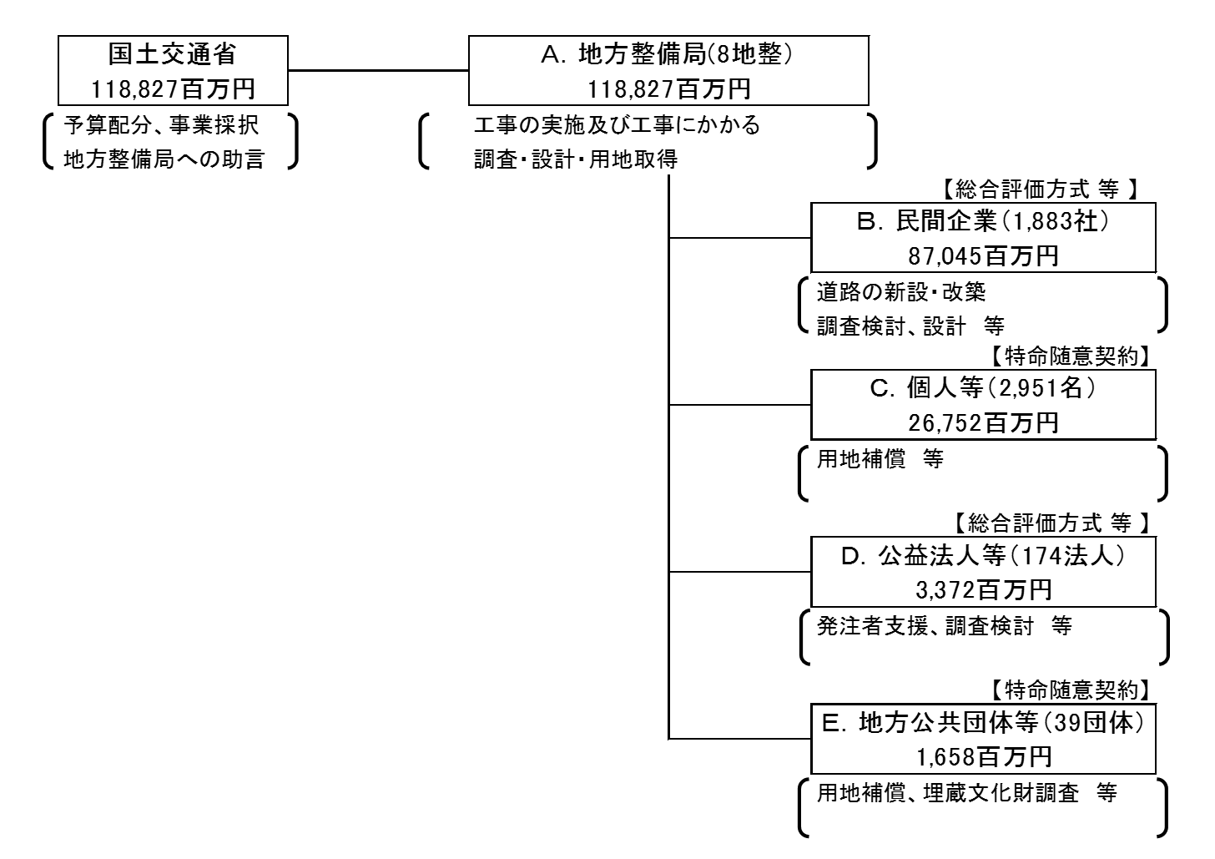
...
 |  |  |  | 計 |  |  |  |  |  |  |  |  |  |  | 357 |  | 計 |  |  |  |  |  |  |  |  |  |  |  | 0
費目・使途欄についてさらに記載が必要な場合はチェックの上【別紙２】に記載
※Ｂ、Ｄ及びＥについては、一番支出の多かった整備局に係るものを代表的に記載
※ＣはＡのうち、一番支出の大きかったものを代表的に記載

 | 支出先上位１０者リスト
 | A.地方整備局
 |  | 支 出 先 |  |  |  |  | 業 務 概 要 |  |  |  |  |  |  |  |  |  |  |  |  |  |  |  | 支 出 額 （百万円） |  |  | 入札者数 |  |  | 落札率
1 |  | 中国地方整備局 |  |  |  |  | 工事の実施及び工事にかかる調査・設計・用地取得 |  |  |  |  |  |  |  |  |  |  |  |  |  |  |  | 22,103 |  |  | － |  |  | -
2 |  | 中部地方整備局 |  |  |  |  | 工事の実施及び工事にかかる調査・設計・用地取得 |  |  |  |  |  |  |  |  |  |  |  |  |  |  |  | 21,716 |  |  | － |  |  | -
3 |  | 近畿地方整備局 |  |  |  |  | 工事の実施及び工事にかかる調査・設計・用地取得 |  |  |  |  |  |  |  |  |  |  |  |  |  |  |  | 20,432 |  |  | － |  |  | -
4 |  | 九州地方整備局 |  |  |  |  | 工事の実施及び工事にかかる調査・設計・用地取得 |  |  |  |  |  |  |  |  |  |  |  |  |  |  |  | 18,731 |  |  | － |  |  | -
5 |  | 北陸地方整備局 |  |  |  |  | 工事の実施及び工事にかかる調査・設計・用地取得 |  |  |  |  |  |  |  |  |  |  |  |  |  |  |  | 16,333 |  |  | － |  |  | -
6 |  | 四国地方整備局 |  |  |  |  | 工事の実施及び工事にかかる調査・設計・用地取得 |  |  |  |  |  |  |  |  |  |  |  |  |  |  |  | 10,013 |  |  | － |  |  | -
7 |  | 関東地方整備局 |  |  |  |  | 工事の実施及び工事にかかる調査・設計・用地取得 |  |  |  |  |  |  |  |  |  |  |  |  |  |  |  | 5,116 |  |  | － |  |  | -
8 |  | 東北地方整備局 |  |  |  |  | 工事の実施及び工事にかかる調査・設計・用地取得 |  |  |  |  |  |  |  |  |  |  |  |  |  |  |  | 4,383 |  |  | － |  |  | -
...
支出先上位10社リスト欄についてさらに記載が必要な場合はチェックの上【別紙３】に記載
※Ｂ、Ｄ及びＥについては、一番支出の多かった整備局に係るものを代表的に記載
※Ｂ～Ｅについては、複数契約がある場合は、入札者数、落札率、業務概要は、最も契約額が大きいものを代表的に記載

